Guide
HƯỚNG DẪN SỬ DỤNG FORMAT BỘ ĐỀ TỪ WORD SANG EXCEL
(Không bao gồm trộn đề)

Bước 1. Copy dữ liệu từ file Word vào sheet nh
 | Quét chọn vùng dữ liệu, sau đó Ctrl+C, sau đó trỏ chuột sheet nh, Ctrl+V

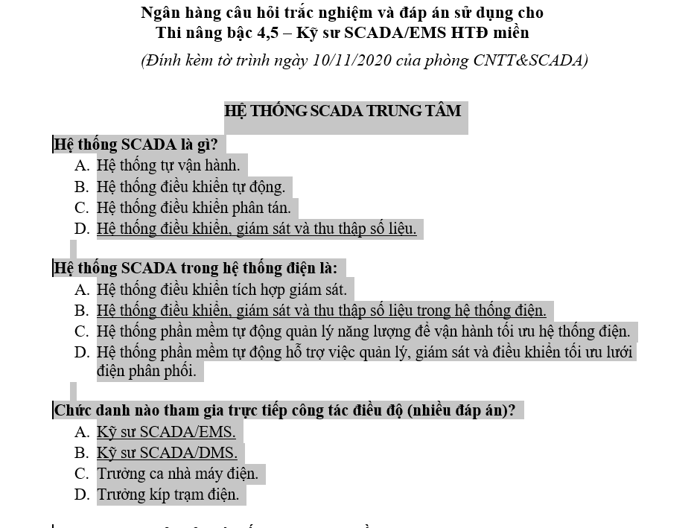
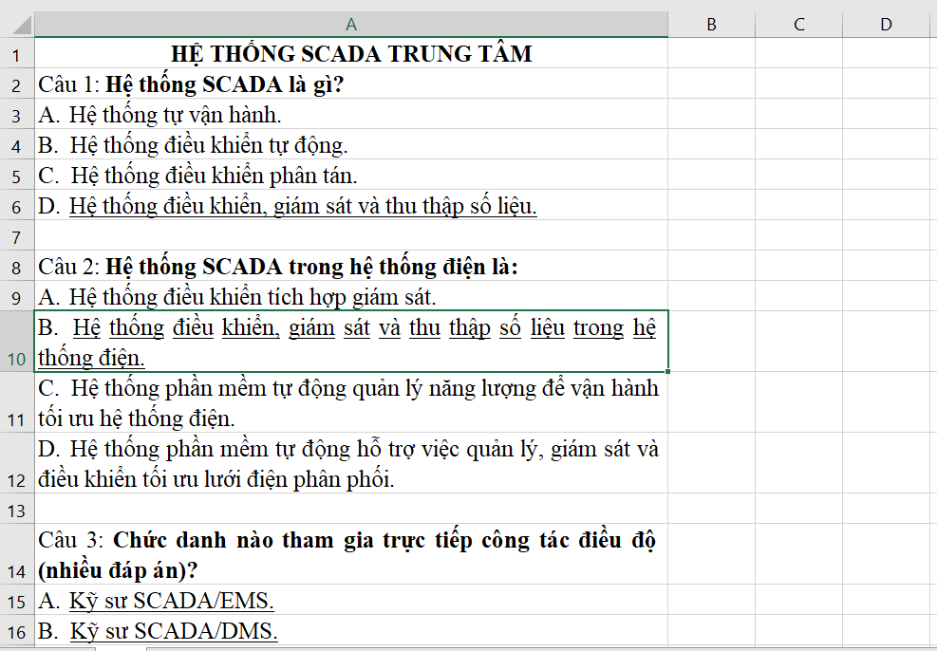

Bước 2. Xóa các Hyperlink trong Excel
 | Các hyperlink này sẽ làm Gạch chân các text ở câu 80 (B,C), câu 81 (C). Nếu không xóa, sau này tìm Đáp án sẽ bị nhầm
 | Quét chọn cột A, sau đó chuột phải, chọn Remove Hyperlinks
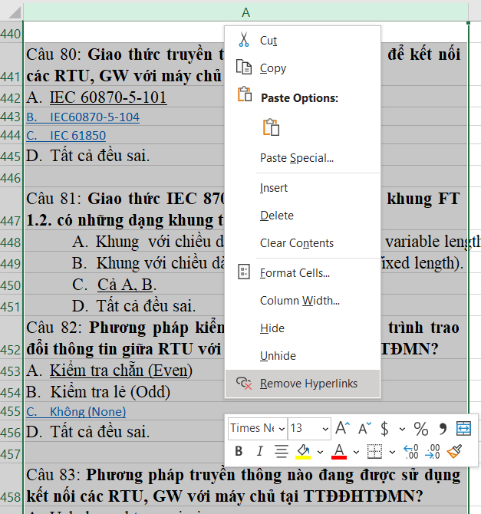
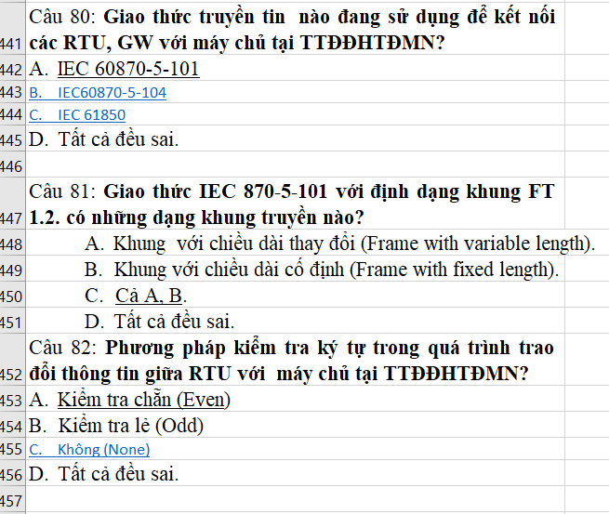
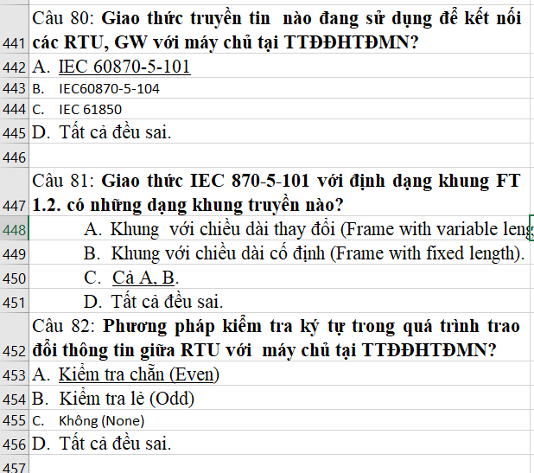

Bước 3. Chỉnh tay lại dữ liệu về trên 1 Cột (Cột A)
 | Các câu 28, 29… dữ liệu bị chép sang các cột phía sau
 | Chèn thêm các dòng mới, sau đó Cut các giá trị này về cột A
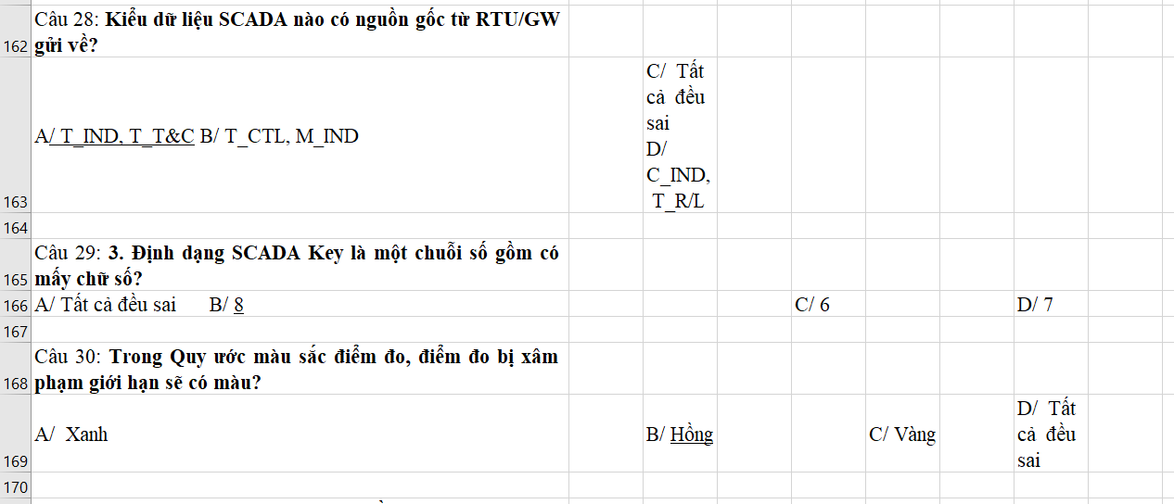
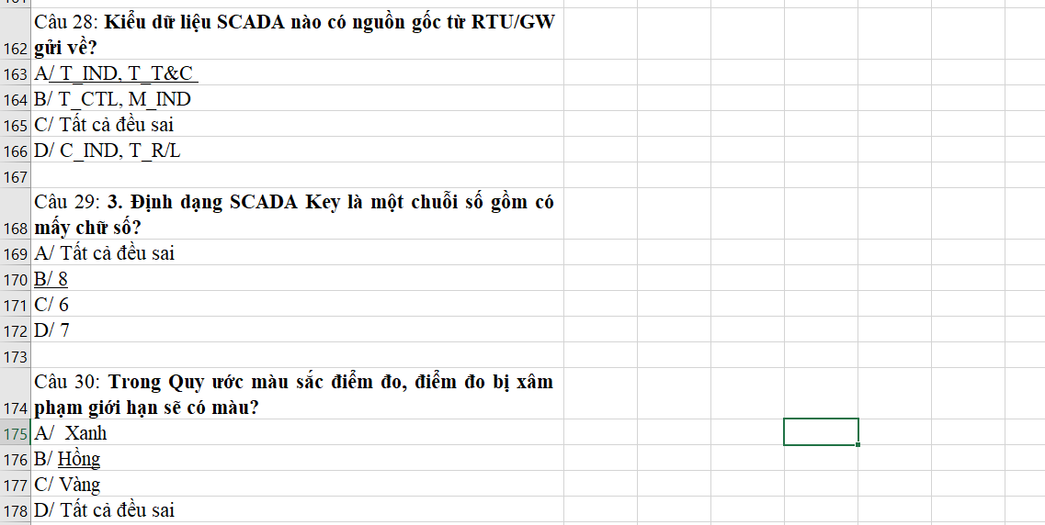

Bước 4: Rà lại đúng định dạng, trước khi chạy Macro
 | Đáp án được đánh dấu bởi Gạch chân
 | Các câu cách nhau bởi ít nhất 1 dấu Cách (Sẽ dùng Macro làm việc này)
 | Nhớ số lượng câu hỏi

Bước 5: Chạy Macro
 | Alt + F11
 | 1. Chạy Tach_cau_hoi(), để chèn các dòng trắng giữa các Câu, phân tách khi bắt đầu bởi Câu…:
 | 2. Chạy Find_Answer(), để chèn câu trả lời bên cạnh sheet NH
 | 3. Chạy Format(), để định dạng trước khi copy vào word
 | 4. Chạy Xoa_dongtrang(), để tránh bị trắng ở cuối mỗi câu hỏi

Bước 6: Tổng kết bằng Pivot để xem có câu hỏi nào còn Blank câu trả lời
 | Tạo bảng cho sheet Nh_edited bằng Ctr+A, sau đó Ctrl+T
 | Filter kiểm tra các đáp án có bị Blank không: Chọn Blanks
 | Nghĩa là một số câu hỏi, chưa tìm được Câu trả lời
 | Lúc này cần quay lại dữ liệu gốc Sheet NH, chỉnh lại bằng tay cho đúng định dạng các câu sai
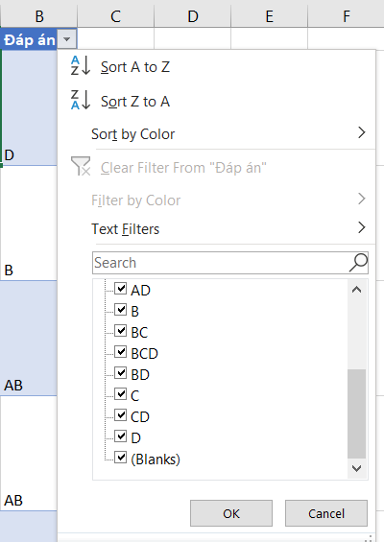
 | Và tiếp tục lại Bước 5, chạy Macro
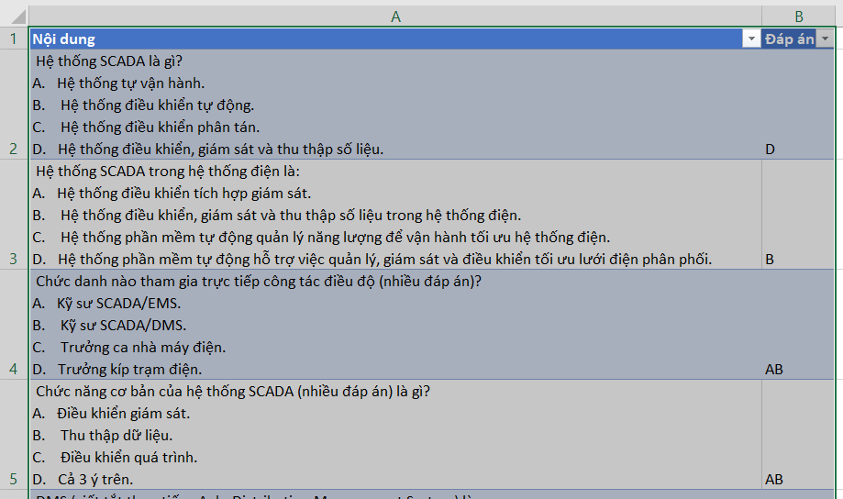
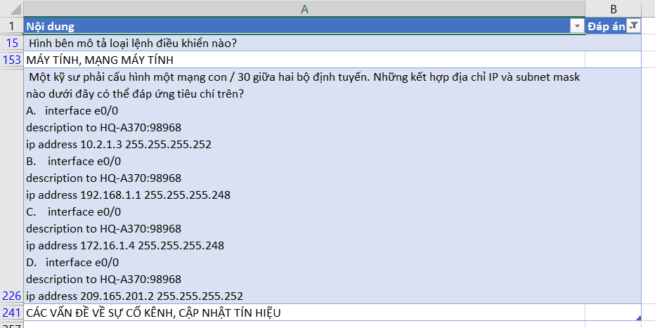

Bước 7: Xóa các chữ Câu 1, Câu 2...:
 | Sau khi đúng định dạng ở Nh_Edited thì cso thể bỏ chữ Câu 1, 2, 3 bằng Find and Replace
 | Ctrl+H, sau đó Find What: Gõ Câu*:
 | Replace with: để trống
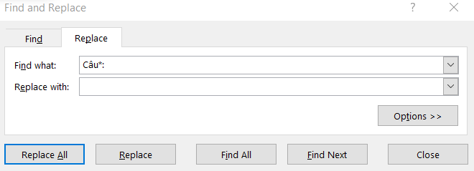

Bước 8: Chạy Tiền xử lý (Module2)
 | Dùng phím tắt Ctrl+Shift+Q
 | Tạo ra được sheet nh_x
 | Copy sheet nh_x sang sheet Data

Bước 9: Trộn đề từ Sheet Data
 | Dùng phím tắt Ctrl+Q

